報告書
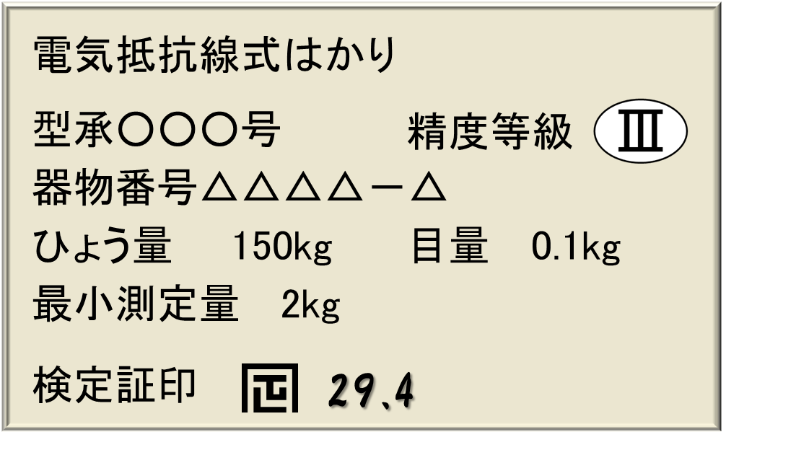
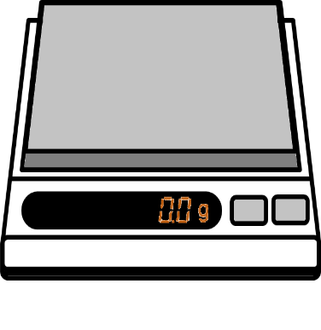
滋賀県計量検定所 宛（FAX：０７７－５６３－３３９３ メール：fd30@pref.shiga.lg.jp） 送付文不要

特定計量器設置届出書（滋賀県）

1 事業所等について（※必須項目） |  | ２ 計量器について
会社名 ※ |  | 番号 | はかりの種類 | ひょう量 | 目量 | 検定年月 | 器物（製造）番号 | 備考
事業所名 |  | 1
代表者名 |  | 2
担当部署 |  | 3
担当者名 ※ |  | 4
業種 ※ |  | 5
郵便番号 |  | 6
住所 ※ |  | 7
はかり設置場所 ※ |  | 8
電話番号 ※ |  | 9
FAX番号 ※ |  | 10

「業種」欄は以下から選択して記入ください。 |  |  | 「はかりの種類」欄は以下から選択して記入ください。 |  |  | ○チェックポイント！
食肉卸・小売業 | お茶等し好品加工業 |  | 手動てんびん |  |  | ☆「ひょう量」および「目量」欄は単位（kg,gなど)を記入。
魚・野菜小売業 | 野菜等加工業 |  | 棒はかり
菓子・調味料小売業 | その他食料品製造業 |  | 等比皿手動はかり
お茶等し好品小売業 | 機械器具製造業 |  | 不等比皿手動はかり
米・雑穀等小売業 | その他の製造業 |  | 手動指示はかり
その他食料品小売業 | 貨物運送業 |  | 台手動はかり
医薬品等の小売業 | 貨物取り次ぎ業 |  | 円周指示はかり
ガス等燃料の小売業 | 農業改良組合等 |  | 直線指示はかり
その他の卸・小売業 | 公・私立学校等 |  | 電気抵抗線式はかり
スーパー・百貨店 | 医院・医療法人等 |  | 光電式はかり
食肉等加工業 | その他公共機関 |  | 電磁式はかり
魚等加工業 | その他事業者 |  | 誘電式はかり
滋賀県計量検定所 宛（FAX：０７７－５６３－３３９３ メール：fd30@pref.shiga.lg.jp） 送付文不要

特定計量器設置届出書（滋賀県・記入例）

1 事業所等について（※必須項目） |  | ２ 計量器について
会社名 ※ | 滋賀県 | 番号 | はかりの種類 | ひょう量 | 目量 | 検定年月 | 器物（製造）番号 | 備考
事業所名 | 滋賀県計量検定所 | 1 | 電気抵抗線式はかり | 200kg | 1kg | H29.3 | ABC1234
代表者名 | 滋賀 太郎 | 2 | 台手動はかり | 50kg | 0.1kg | H29.3 | DEF5678
担当部署 | 計量課 | 3
担当者名 ※ | 計量 太郎 | 4
業種 ※ | その他事業者 | 5
郵便番号 | 〒525-0022 | 6
住所 ※ | 滋賀県草津市川原町149-1 | 7
はかり設置場所 ※ | 滋賀県草津市川原町149-1 | 8
電話番号 ※ | 077-563-3145 | 9
FAX番号 ※ | 077-563-3393 | 10

検定証印等の横に付してある数字が検定年月です。
（記載例の検定年月は、２９年４月）
取引・証明に使用するには検定証印もしくは基準適合証印が付いているはかりを使用しなければなりません。
これらの印がないものや、家庭用マークが付いているヘルスメーター、ベビースケール、キッチンスケールなどは、一般消費者の生活のために使用されるものであり、事業などの取引や証明には使用することはできません！
定期検査対象となるはかり（例）
① 店舗、露天、行商などで商品の売買に使用するはかり
② 保険薬局で処方せんによる調剤用に使用するはかり
③ 運送業者等が、貨物の運賃算出などに使用するはかり
④ 学校、幼稚園、保育所、病院、保健センター等で健康診断票等に記載するため
に使用されるはかり
⑤ 病院、医院等で新生児の出生時の体重を養育医療意見書に記載するはために使
用するはかり
⑥ 農業、漁業等で農産物や水産物などの売買に使用するはかり
⑦ 米の出荷検査に使用するはかり
⑧ 工場等で原材料購入、製品の販売出荷のために使用するはかり
⑨ 貴金属店等で貴金属を重量取引するために使用するはかり
（プレート記載例）

報告書（記載例）
滋賀県計量検定所 宛（FAX：０７７－５６３－３３９３ メール：fd30@pref.shiga.lg.jp） 送付文不要

特定計量器設置届出書（滋賀県）・記載例

1 事業所等について（※必須項目） |  | ２ 計量器について
会社名 ※ | 滋賀県 | 番号 | はかりの種類 | ひょう量 | 目量 | 検定年月 | 器物（製造）番号 | 備考
事業所名 | 滋賀県計量検定所 | 1 | 電気抵抗線式はかり | 200kg | 1kg | H29.3 | ABC1234
代表者名 | 滋賀 太郎 | 2 | 台手動はかり | 50kg | 0.1kg | H29.3 | DEF5678
担当部署 | 計量部 | 3
担当者名 ※ | 計量 太郎 | 4
業種 ※ | その他事業者 | 5
郵便番号 | 〒525-0022 | 6
住所 ※ | 滋賀県草津市川原町149-1 | 7
はかり設置場所 ※ | 滋賀県草津市川原町149-1 | 8
電話番号 ※ | 077-563-3145 | 9
FAX番号 ※ | 077-563-3393 | 10

「業種」欄は以下から選択して記入ください。 |  |  | 「はかりの種類」欄は以下から選択して記入ください。 |  |  | ○チェックポイント！
食肉卸・小売業 | お茶等し好品加工業 |  | 手動てんびん |  |  | ☆「ひょう量」および「目量」欄は単位（kg,gなど)を記入。
魚・野菜小売業 | 野菜等加工業 |  | 棒はかり
菓子・調味料小売業 | その他食料品製造業 |  | 等比皿手動はかり
お茶等し好品小売業 | 機械器具製造業 |  | 不等比皿手動はかり
米・雑穀等小売業 | その他の製造業 |  | 手動指示はかり
その他食料品小売業 | 貨物運送業 |  | 台手動はかり
医薬品等の小売業 | 貨物取り次ぎ業 |  | 円周指示はかり
ガス等燃料の小売業 | 農業改良組合等 |  | 直線指示はかり
その他の卸・小売業 | 公・私立学校等 |  | 電気抵抗線式はかり
スーパー・百貨店 | 医院・医療法人等 |  | 光電式はかり
食肉等加工業 | その他公共機関 |  | 電磁式はかり
魚等加工業 | その他事業者 |  | 誘電式はかり
滋賀県計量検定所 宛（FAX：０７７－５６３－３３９３ メール：fd30@pref.shiga.lg.jp） 送付文不要

特定計量器設置届出書（滋賀県・記入例）

1 事業所等について（※必須項目） |  | ２ 計量器について
会社名 ※ | 滋賀県 | 番号 | はかりの種類 | ひょう量 | 目量 | 検定年月 | 器物（製造）番号 | 備考
事業所名 | 滋賀県計量検定所 | 1 | 電気抵抗線式はかり | 200kg | 1kg | H29.3 | ABC1234
代表者名 | 滋賀 太郎 | 2 | 台手動はかり | 50kg | 0.1kg | H29.3 | DEF5678
担当部署 | 計量課 | 3
担当者名 ※ | 計量 太郎 | 4
業種 ※ | その他事業者 | 5
郵便番号 | 〒525-0022 | 6
住所 ※ | 滋賀県草津市川原町149-1 | 7
はかり設置場所 ※ | 滋賀県草津市川原町149-1 | 8
電話番号 ※ | 077-563-3145 | 9
FAX番号 ※ | 077-563-3393 | 10

検定証印等の横に付してある数字が検定年月です。
（記載例の検定年月は、２９年４月）
取引・証明に使用するには検定証印もしくは基準適合証印が付いているはかりを使用しなければなりません。
これらの印がないものや、家庭用マークが付いているヘルスメーター、ベビースケール、キッチンスケールなどは、一般消費者の生活のために使用されるものであり、事業などの取引や証明には使用することはできません！
定期検査対象となるはかり（例）
① 店舗、露天、行商などで商品の売買に使用するはかり
② 保険薬局で処方せんによる調剤用に使用するはかり
③ 運送業者等が、貨物の運賃算出などに使用するはかり
④ 学校、幼稚園、保育所、病院、保健センター等で健康診断票等に記載するため
に使用されるはかり
⑤ 病院、医院等で新生児の出生時の体重を養育医療意見書に記載するはために使
用するはかり
⑥ 農業、漁業等で農産物や水産物などの売買に使用するはかり
⑦ 米の出荷検査に使用するはかり
⑧ 工場等で原材料購入、製品の販売出荷のために使用するはかり
⑨ 貴金属店等で貴金属を重量取引するために使用するはかり
（プレート記載例）

